App MODELE
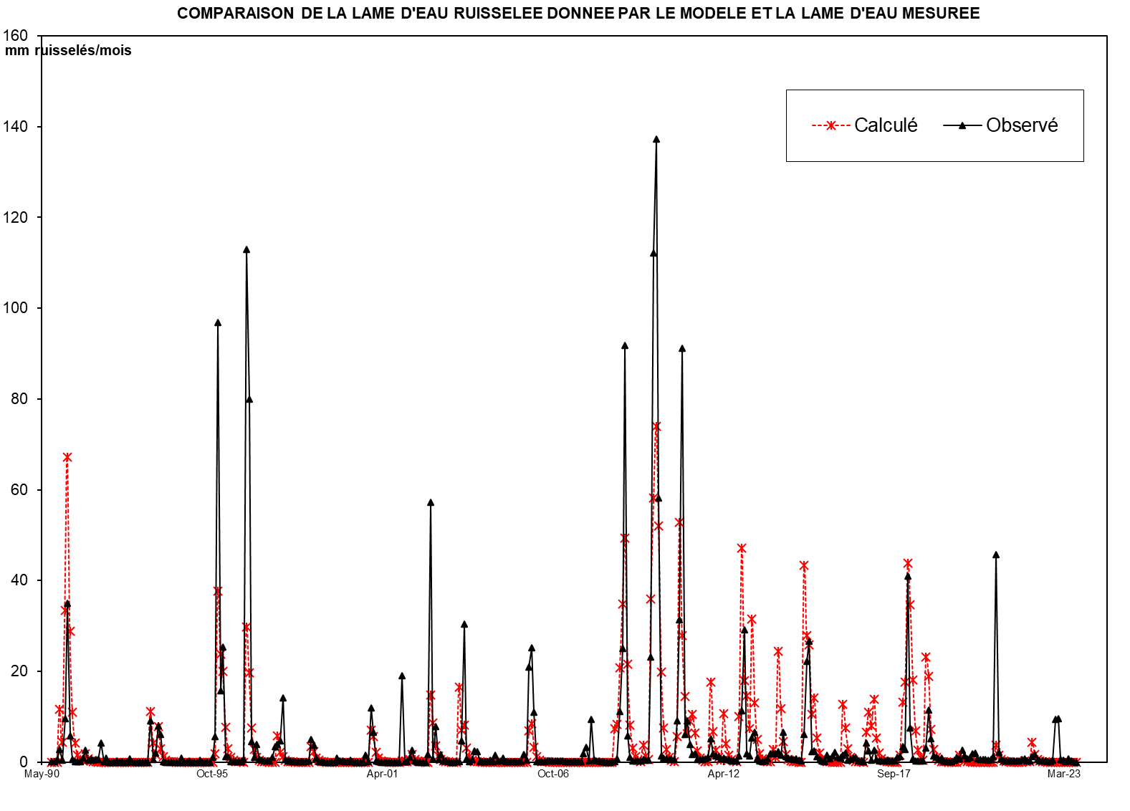
 |  |  | SMBA Apport en Mm3
 |  |  | sept | oct | nov | déc | janv | févr | mars | avr | mai | juin | juil | août | Total Annee
1939 | - | 40 |  |  |  |  |  |  |  |  |  |  |  |  |  | Supérficie
1940 | - | 41 |  |  |  |  |  |  |  |  |  |  |  |  |  | 141.89
1941 | - | 42
1942 | - | 43
1943 | - | 44
1944 | - | 45
1945 | - | 46
1946 | - | 47
1947 | - | 48
1948 | - | 49
1949 | - | 50
1950 | - | 51
1951 | - | 52
1952 | - | 53
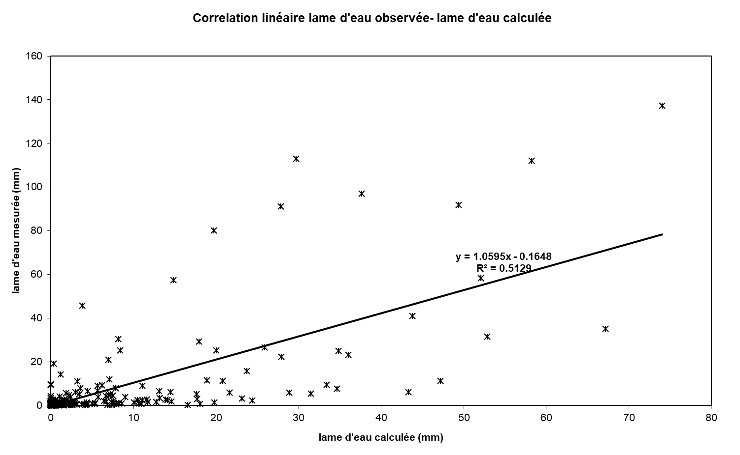
1953 | - | 54
1954 | - | 55
1955 | - | 56
1956 | - | 57
1957 | - | 58
1958 | - | 59
1959 | - | 60
1960 | - | 61
1961 | - | 62
1962 | - | 63
1963 | - | 64
1964 | - | 65
1965 | - | 66
1966 | - | 67
1967 | - | 68
1968 | - | 69
1969 | - | 70
1970 | - | 71
1971 | - | 72
1972 | - | 73
1973 | - | 74
1974 | - | 75
1975 | - | 76
1976 | - | 77
1977 | - | 78
1978 | - | 79
1979 | - | 80
1980 | - | 81
1981 | - | 82
1982 | - | 83
1983 | - | 84
1984 | - | 85
1985 | - | 86
1986 | - | 87
1987 | - | 88
1988 | - | 89
1989 | - | 90
1990 | - | 91 | 0.000 | 0.000 | 0.231 | 3.117 | 0.879 | 7.111 | 12.442 | 4.131 | 1.498 | 0.569 | 0.216 | 0.082 | 30.275
1991 | - | 92 | 0.356 | 1.117 | 0.207 | 0.079 | 0.030 | 0.098 | 0.196 | 0.172 | 0.001 | 0.000 | 0.000 | 0.000 | 2.255
1992 | - | 93 | 0.000 | 0.000 | 0.000 | 0.000 | 0.000 | 0.000 | 0.108 | 0.000 | 0.000 | 0.000 | 0.000 | 0.000 | 0.108
1993 | - | 94 | 0.000 | 0.083 | 3.005 | 0.804 | 0.451 | 2.309 | 0.652 | 0.248 | 0.094 | 0.036 | 0.014 | 0.005 | 7.701
1994 | - | 95 | 0.002 | 0.304 | 0.000 | 0.000 | 0.000 | 0.000 | 0.000 | 0.295 | 0.000 | 0.000 | 0.000 | 0.000 | 0.602
1995 | - | 96 | 0.000 | 0.000 | 0.000 | 1.018 | 8.111 | 3.997 | 4.065 | 1.268 | 0.643 | 0.183 | 0.070 | 0.026 | 19.382
1996 | - | 97 | 0.010 | 0.004 | 0.001 | 6.616 | 3.553 | 1.165 | 0.443 | 0.642 | 0.064 | 0.024 | 0.009 | 0.004 | 12.534
1997 | - | 98 | 0.001 | 0.001 | 0.490 | 1.874 | 0.531 | 0.917 | 0.205 | 0.078 | 0.030 | 0.011 | 0.004 | 0.002 | 4.144
1998 | - | 99 | 0.001 | 0.000 | 0.000 | 0.081 | 1.303 | 0.898 | 0.277 | 0.104 | 0.040 | 0.015 | 0.006 | 0.002 | 2.728
1999 | - | 00 | 0.001 | 0.456 | 0.000 | 0.000 | 0.000 | 0.000 | 0.000 | 0.273 | 0.133 | 0.000 | 0.000 | 0.000 | 0.862
2000 | - | 01 | 0.000 | 0.107 | 0.000 | 2.160 | 1.524 | 0.457 | 0.174 | 0.066 | 0.025 | 0.010 | 0.004 | 0.001 | 4.528
2001 | - | 02 | 0.001 | 0.000 | 0.000 | 0.646 | 0.075 | 0.029 | 0.747 | 0.973 | 0.217 | 0.083 | 0.031 | 0.012 | 2.813
2002 | - | 03 | 0.000 | 0.228 | 8.128 | 0.114 | 1.116 | 0.090 | 0.238 | 0.040 | 0.041 | 0.005 | 0.000 | 0.000 | 10.001
2003 | - | 04 | 0.013 | 0.016 | 0.660 | 4.317 | 0.093 | 0.022 | 0.082 | 0.352 | 0.319 | 0.017 | 0.010 | 0.010 | 5.911
2004 | - | 05 | 0.012 | 0.058 | 0.023 | 0.220 | 0.026 | 0.029 | 0.119 | 0.016 | 0.007 | 0.007 | 0.006 | 0.005 | 0.530
2005 | - | 06 | 0.007 | 0.010 | 0.238 | 0.060 | 2.963 | 3.577 | 1.565 | 0.016 | 0.007 | 0.022 | 0.022 | 0.027 | 8.514
2006 | - | 07 | 0.028 | 0.032 | 0.038 | 0.041 | 0.047 | 0.035 | 0.020 | 0.025 | 0.015 | 0.011 | 0.007 | 0.008 | 0.307
2007 | - | 08 | 0.009 | 0.265 | 0.471 | 0.040 | 1.338 | 0.088 | 0.036 | 0.033 | 0.015 | 0.005 | 0.001 | 0.000 | 2.301
2008 | - | 09 | 0.008 | 0.025 | 0.176 | 2.536 | 5.688 | 20.825 | 1.316 | 0.230 | 0.076 | 0.056 | 0.052 | 0.046 | 31.034
2009 | - | 10 | 0.119 | 0.110 | 0.098 | 5.262 | 25.457 | 31.151 | 13.223 | 0.326 | 0.219 | 0.158 | 0.143 | 0.127 | 76.391
2010 | - | 11 | 0.128 | 2.050 | 7.123 | 20.697 | 1.376 | 2.077 | 0.881 | 0.381 | 0.433 | 0.122 | 0.137 | 0.138 | 35.541
2011 | - | 12 | 0.177 | 0.238 | 1.165 | 0.411 | 0.321 | 0.266 | 0.175 | 0.205 | 0.141 | 0.140 | 0.063 | 0.058 | 3.359
2012 | - | 13 | 0.066 | 0.294 | 2.569 | 6.613 | 0.402 | 0.313 | 1.219 | 1.478 | 0.195 | 0.064 | 0.030 | 0.043 | 13.286
2013 | - | 14 | 0.174 | 0.413 | 0.430 | 0.401 | 0.512 | 0.342 | 1.498 | 0.272 | 0.202 | 0.148 | 0.126 | 0.159 | 4.677
2014 | - | 15 | 0.096 | 0.075 | 1.382 | 5.044 | 6.033 | 0.533 | 0.546 | 0.266 | 0.131 | 0.064 | 0.026 | 0.328 | 14.525
2015 | - | 16 | 0.179 | 0.309 | 0.506 | 0.247 | 0.215 | 0.347 | 0.463 | 0.092 | 0.130 | 0.209 | 0.235 | 0.071 | 3.003
2016 | - | 17 | 0.064 | 0.032 | 0.971 | 0.559 | 0.110 | 0.603 | 0.140 | 0.076 | 0.067 | 0.076 | 0.109 | 0.051 | 2.859
2017 | - | 18 | 0.044 | 0.054 | 0.252 | 0.259 | 0.759 | 0.642 | 9.302 | 1.718 | 0.172 | 0.064 | 0.057 | 0.046 | 13.370
2018 | - | 19 | 0.059 | 0.709 | 2.605 | 1.154 | 0.310 | 0.228 | 0.137 | 0.216 | 0.041 | 0.024 | 0.029 | 0.020 | 5.533
2019 | - | 20 | 0.083 | 0.247 | 0.183 | 0.593 | 0.307 | 0.149 | 0.253 | 0.410 | 0.449 | 0.152 | 0.115 | 0.117 | 3.059
2020 | - | 21 | 0.129 | 0.106 | 0.132 | 0.269 | 10.367 | 0.477 | 0.148 | 0.068 | 0.051 | 0.058 | 0.058 | 0.061 | 11.926
2021 | - | 22 | 0.041 | 0.063 | 0.133 | 0.175 | 0.072 | 0.072 | 0.287 | 0.370 | 0.134 | 0.045 | 0.064 | 0.045 | 1.501
2022 | - | 23 | 0.025 | 0.030 | 0.077 | 2.124 | 2.178 | 0.115 | 0.081 | 0.040 | 0.161 | 0.043 | 0.020 | 0.002 | 4.896
2023 | - | 24
2024 | - | 25 |  |  |  |  |  |  |  |  |  |  |  |  |  | 0

M |  |  | 0.029 | 0.177 | 0.928 | 1.270 | 1.352 | 1.313 | 1.504 | 0.638 | 0.214 | 0.072 | 0.027 | 0.010 | 7.533
S |  |  | 0.098 | 0.318 | 2.314 | 1.889 | 2.258 | 2.095 | 3.456 | 1.119 | 0.423 | 0.158 | 0.060 | 0.023 | 8.804
MIN |  |  | 0.000 | 0.000 | 0.000 | 0.000 | 0.000 | 0.000 | 0.000 | 0.000 | 0.000 | 0.000 | 0.000 | 0.000 | 0.108
MAX |  |  | 0.356 | 1.117 | 8.128 | 6.616 | 8.111 | 7.111 | 12.442 | 4.131 | 1.498 | 0.569 | 0.216 | 0.082 | 30.275

X-Y
Correlation linéaire lame d'eau observée- lame d'eau calculée
0.00 | 0.041793365281
0.00 | 0.13285533191
1.63 | 0.63777354986
21.97 | 2.738654668
6.19 | 0.39584772807
50.12 | 9.5011949323
87.69 | 35.048663648
29.11 | 5.8473335213
10.56 | 0.55673519523
4.01 | 0.17227021299
1.52 | 0.050118059991
0.58 | 0.02939126908
2.51 | 0.89227135957
7.87 | 2.6932935764
1.46 | 0.36339840787
0.55 | 0.73631075255
0.21 | 0.36900483492
0.69 | 0.49625373978
1.38 | 0.53991591408
1.21 | 4.2744758962
0.00 | 0.12673922967
0.00 | 0.84062427402
0.00 | 0.0040774014908
0.00 | 0
0.00 | 0
0.00 | 0.28643745473
0.00 | 0.0018688090166
0.00 | 0.038905205892
0.00 | 0.004756968406
0.00 | 0.0025483759318
0.76 | 0.65561218138
0.00 | 0.029051485622
0.00 | 0.00050967518635
0.00 | 0
0.00 | 0
0.00 | 0
0.00 | 0
0.58 | 0
21.18 | 9.0338227864
5.66 | 0.53838688852
3.18 | 1.9508667216
16.28 | 7.9556898755
4.60 | 6.068022877
1.75 | 0.10159525381
0.66 | 0.016139714235
0.25 | 0.0011892421015
0.10 | 0
0.04 | 0
0.01 | 0
2.14 | 0
...

SUIVIE
COMPARAISON DE LA LAME D'EAU RUISSELEE DONNEE PAR LE MODELE ET LA LAME D'EAU MESUREE
 | Calculé | Observé
Sep-90 | 0.00 | 0.041793365281
Oct-90 | 0.00 | 0.13285533191
Nov-90 | 1.63 | 0.63777354986
Dec-90 | 21.97 | 2.738654668
Jan-91 | 6.19 | 0.39584772807
Feb-91 | 50.12 | 9.5011949323
Mar-91 | 87.69 | 35.048663648
Apr-91 | 29.11 | 5.8473335213
May-91 | 10.56 | 0.55673519523
Jun-91 | 4.01 | 0.17227021299
Jul-91 | 1.52 | 0.050118059991
Aug-91 | 0.58 | 0.02939126908
Sep-91 | 2.51 | 0.89227135957
Oct-91 | 7.87 | 2.6932935764
Nov-91 | 1.46 | 0.36339840787
Dec-91 | 0.55 | 0.73631075255
Jan-92 | 0.21 | 0.36900483492
Feb-92 | 0.69 | 0.49625373978
Mar-92 | 1.38 | 0.53991591408
Apr-92 | 1.21 | 4.2744758962
May-92 | 0.00 | 0.12673922967
Jun-92 | 0.00 | 0.84062427402
Jul-92 | 0.00 | 0.0040774014908
Aug-92 | 0.00 | 0
Sep-92 | 0.00 | 0
Oct-92 | 0.00 | 0.28643745473
Nov-92 | 0.00 | 0.0018688090166
Dec-92 | 0.00 | 0.038905205892
Jan-93 | 0.00 | 0.004756968406
Feb-93 | 0.00 | 0.0025483759318
Mar-93 | 0.76 | 0.65561218138
Apr-93 | 0.00 | 0.029051485622
May-93 | 0.00 | 0.00050967518635
Jun-93 | 0.00 | 0
Jul-93 | 0.00 | 0
Aug-93 | 0.00 | 0
Sep-93 | 0.00 | 0
Oct-93 | 0.58 | 0
Nov-93 | 21.18 | 9.0338227864
Dec-93 | 5.66 | 0.53838688852
Jan-94 | 3.18 | 1.9508667216
Feb-94 | 16.28 | 7.9556898755
Mar-94 | 4.60 | 6.068022877
Apr-94 | 1.75 | 0.10159525381
May-94 | 0.66 | 0.016139714235
Jun-94 | 0.25 | 0.0011892421015
Jul-94 | 0.10 | 0
Aug-94 | 0.04 | 0
Sep-94 | 0.01 | 0
Oct-94 | 2.14 | 0
...

